Feuille2
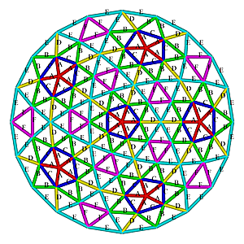
 | strut length = dome radius * strut factor
 |  |  |  |  | Rayon | 350 | surface | 38.465

 |  | Sturct Factor | Dome |  | longueur | longueur totale

 | Dome V4 from https://simplydifferently.org/Geodesic_Dome_Notes?page=3 |  |  |  |  |  | l-13 | L totale
7.27 | A | 0.25318 | 30 |  | 88.613 | 2658.39 | 75.613 | 2268.39
8.47 | B | 0.29453 | 60 |  | 103.0855 | 6185.13 | 90.0855 | 5405.13
8.49 | C | 0.29524 | 30 |  | 103.334 | 3100.02 | 90.334 | 2710.02
8.59 | D | 0.29859 | 30 |  | 104.5065 | 3135.195 | 91.5065 | 2745.195
9 | E | 0.31287 | 70 |  | 109.5045 | 7665.315 | 96.5045 | 6755.315
9.35 | F | 0.32492 | 30 |  | 113.722 | 3411.66 | 100.722 | 3021.66
 |  |  | nbre de connecteurs | nbre de boulons
 | 4 Way connector |  | 20 | 80 |  | 26155.71 |  | 22905.71
 | 5 Way connector |  | 6 | 30
 | 6 way connector |  | 65 | 390
 |  |  |  | 500
 |  |  |  | nbre de rondelles
 |  |  |  | 1000

